关系图
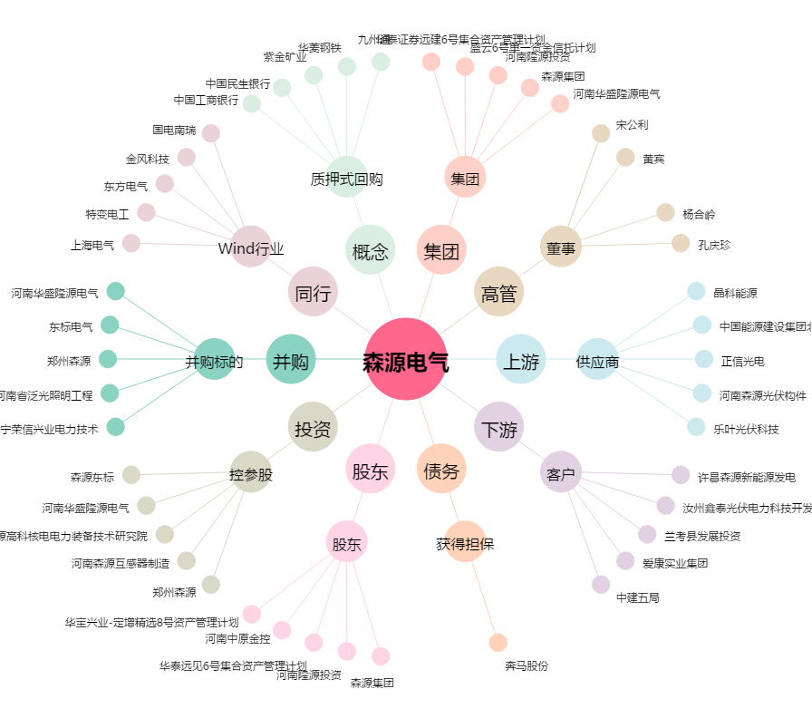
森源电气[002358.SZ] - 关系概览图

